Typer m illustrasjoner
Serie/type | Beskrivelse | Ant. Periode | Antall reg | Laveste nr | Høyeste nr | Kant | Trykktype | Utgiverdata | Kommentar
1 a | S/H med ulike fargetoner; blå, lilla, grønn, sepia, brun og grå | 1906-1908 |  | N/A | N/A | N | Lystrykk? | Paul E. Ritter, Bergen - Knackstedt & Näther, Hamburg nnn | Carte Postale - fonttype 1
1 b | S/H med ulike fargetoner; blå, lilla, grønn, sepia, brun og grå | 1906-1908 |  | 28 | 313 | N | Lystrykk? | Paul E. Ritter, Bergen nnn | Carte Postale - fonttype 1
1 c | S/H med ulike fargetoner; blå, lilla, grønn, sepia, brun og grå | 1906-1908 |  | N/A | N/A | N | Lystrykk? | Paul E. Ritter, Bergen - Knackstedt & Näther, Hamburg nnn | Carte Postale - fonttype 2
1 d | S/H med ulike fargetoner; blå, lilla, grønn, sepia, brun og grå | 1906-1908 |  | No. 52 | 112 | N | Lystrykk? | Paul E. Ritter, Bergen nnn | Carte Postale - fonttype 2
2 a | Fotogravyr-serie med logo RPH Kupferdruck | 1909-1910 |  | 87 | 387 | J | Fotogravyr | Paul E. Ritter, Bergen. Photogravure. No nnn med logo
2 b | Fotogravyr-serie uten logo | 1909-1910 |  | 508 | 531 | J | Fotogravyr | Paul E. Ritter, Bergen. Photogravure. No nnn uten logo
2 c | Fotogravyr? Gullig ujevn flate, og enkel bakside | 1911--1912? | 2 | No. 312 | No. 422 | J | Fotogravyr? | Paul E. Ritter, Bergen No. nnn
3 | Lik 1 b, men med hvit ramme | 1908-1910 |  | N/A | N/A | J | Lystrykk? | Paul E. Ritter, Bergen nnn
4 | Fargelagt versjon med/uten 1-tall foran tidl. Nr | 1907-1910 |  | N/A | N/A | J/N | Fargetrykk | Paul E. Ritter, Bergen nnn/1nnn | Tittel på baksiden
5 | Versjon med flagg i farger og rød bakgrunn | 1907-1910 |  | N/A | N/A | N | Fargetrykk | Paul E. Ritter, Bergen nnnf | Tidligere motiv dekker ca 1/3 av kortet
6 | Illustrerte kort uten angitt illustratør | 1908-1910 |  | N/A | N/A | N | Fargetrykk | Paul E. Ritter, Bergen nnn. Kunstkort m/tittel på baksiden | Carte Postale - fonttype 1
 | Totalt antall registreringer |  | 430

 | Kommentarer
 | Tabellen er noe revidert vs SOP #86 side 37
 | N/A betyr få registreringer av type p.t.

 | Illustrasjoner - kjente fargetoner
 | Scanneren gir ikke helt korrekte fargetoner
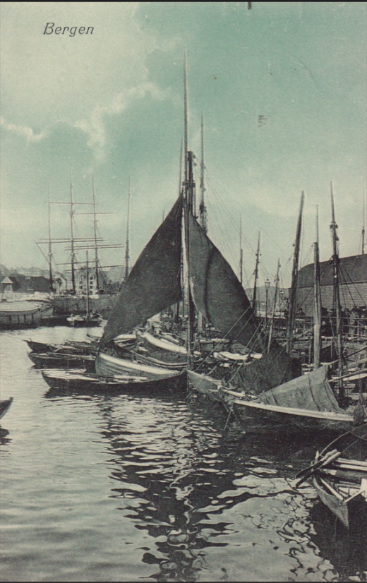
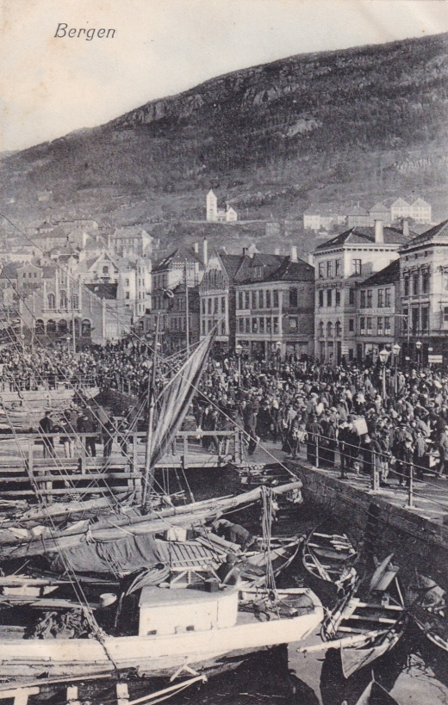
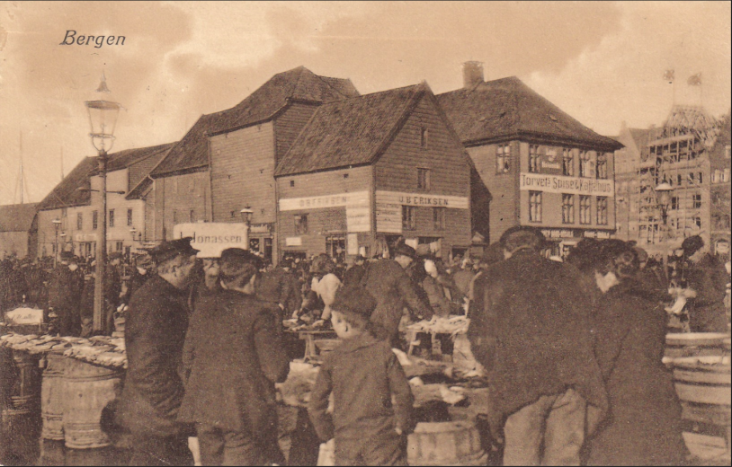
Type 1 | Type 1 |  |  |  | Type 1
Blåtone | Gråtone |  |  |  | Bruntone

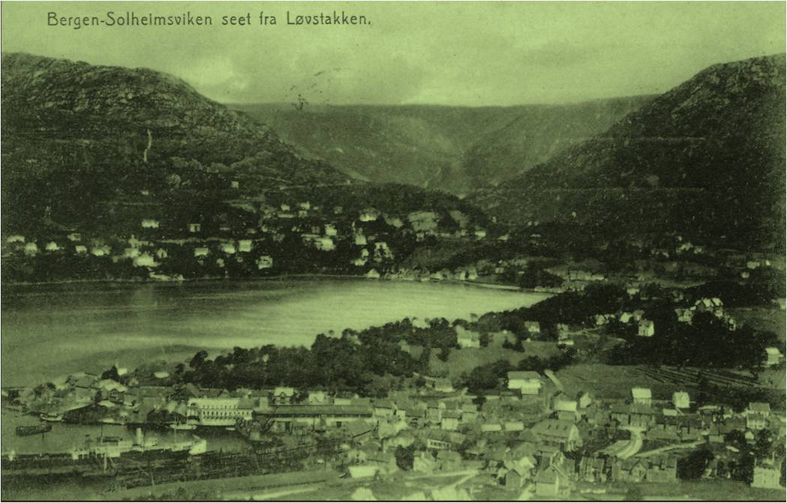
 |  |  |  |  | Type 1
 |  |  |  |  | Grønntone

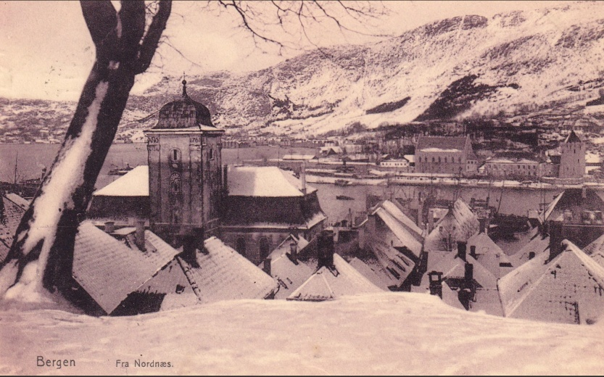
Type 1
Lillatone

 | Illustrasjoner - baksider
 | Scanneren gir ikke helt korrekte fargetoner

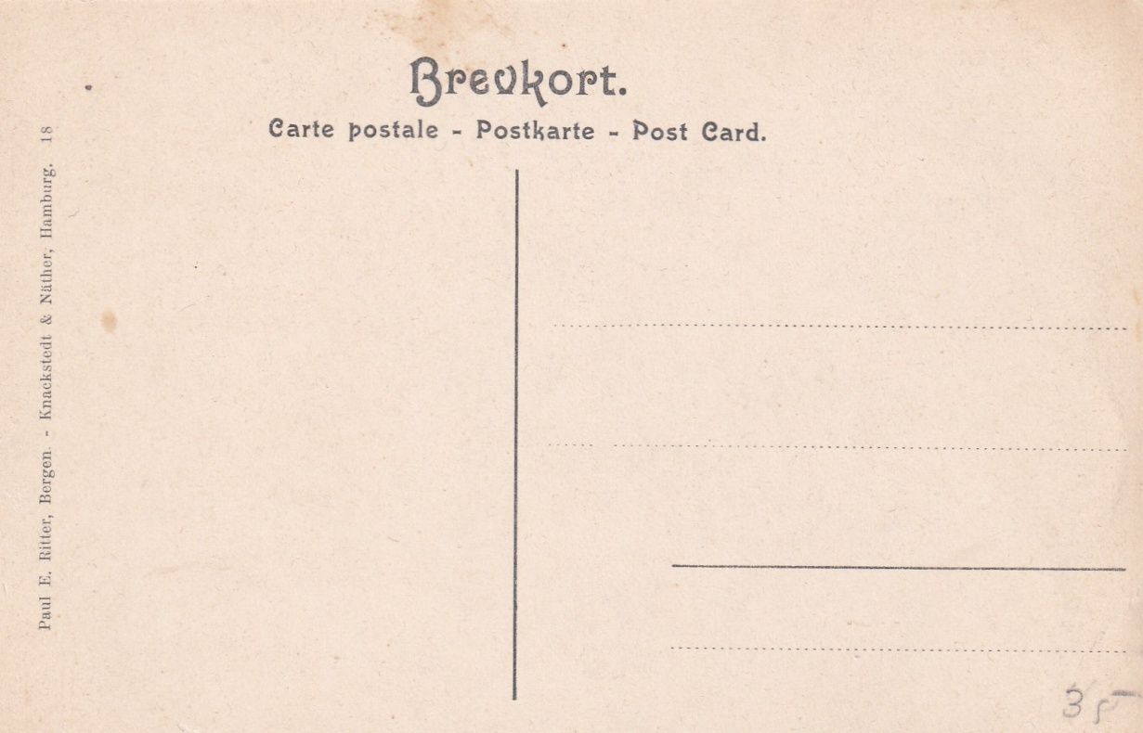
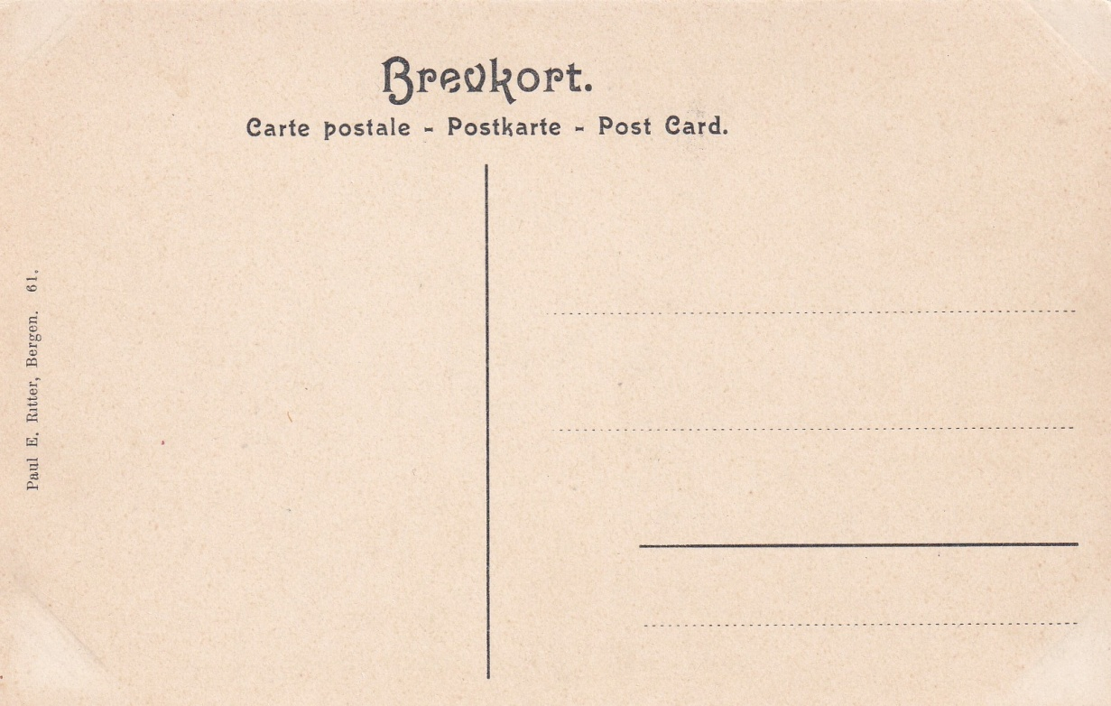
Type 1 a |  |  |  |  | Type 1 b
 |  |  |  |  | og 3

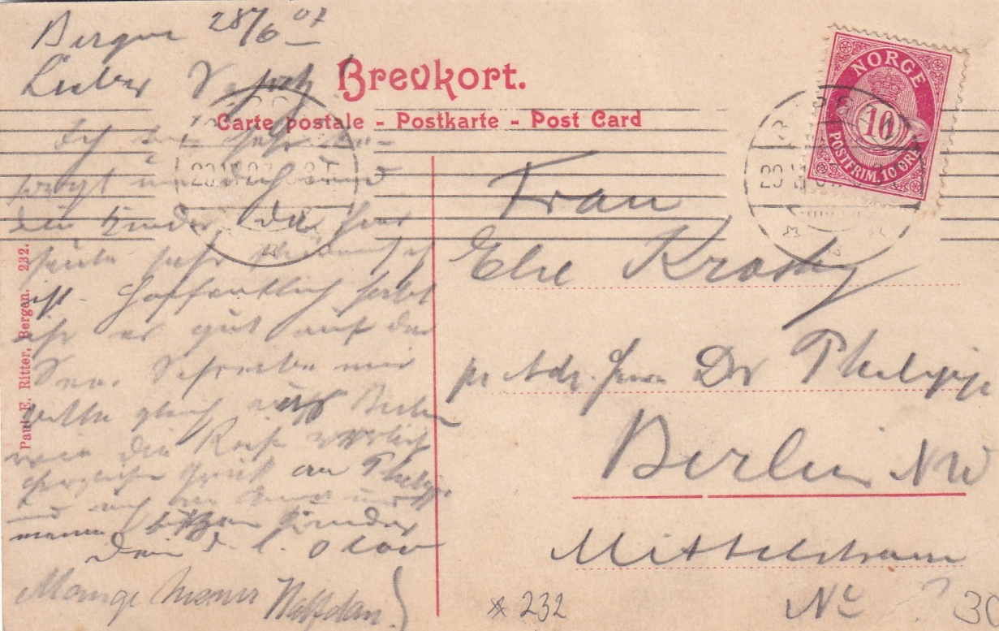
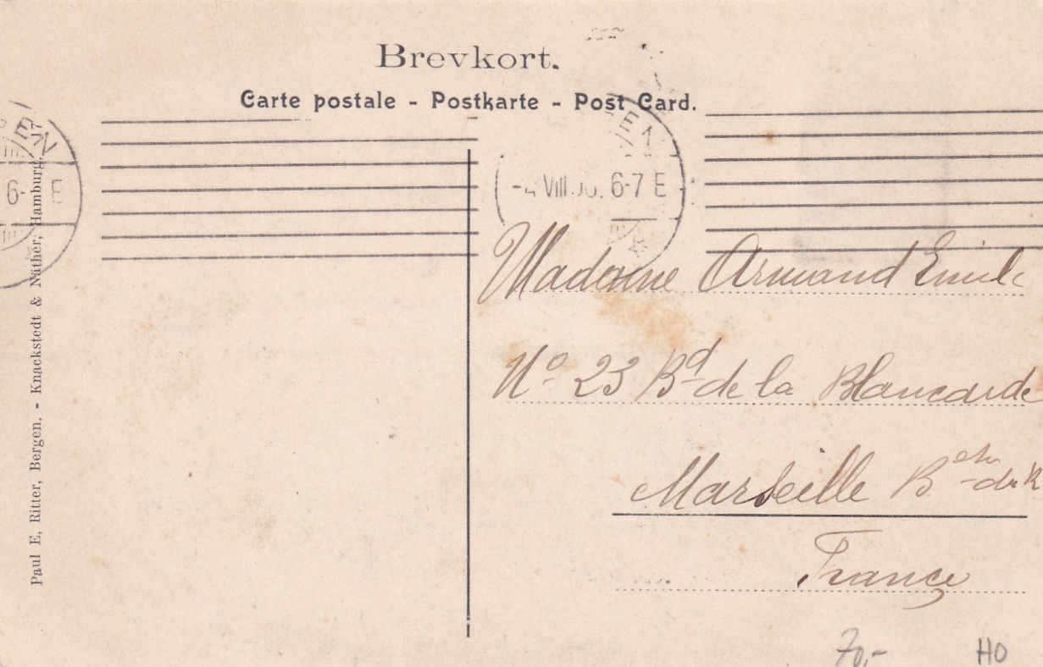
Type 1 b |  |  |  |  | Type 1 c
rød tekst

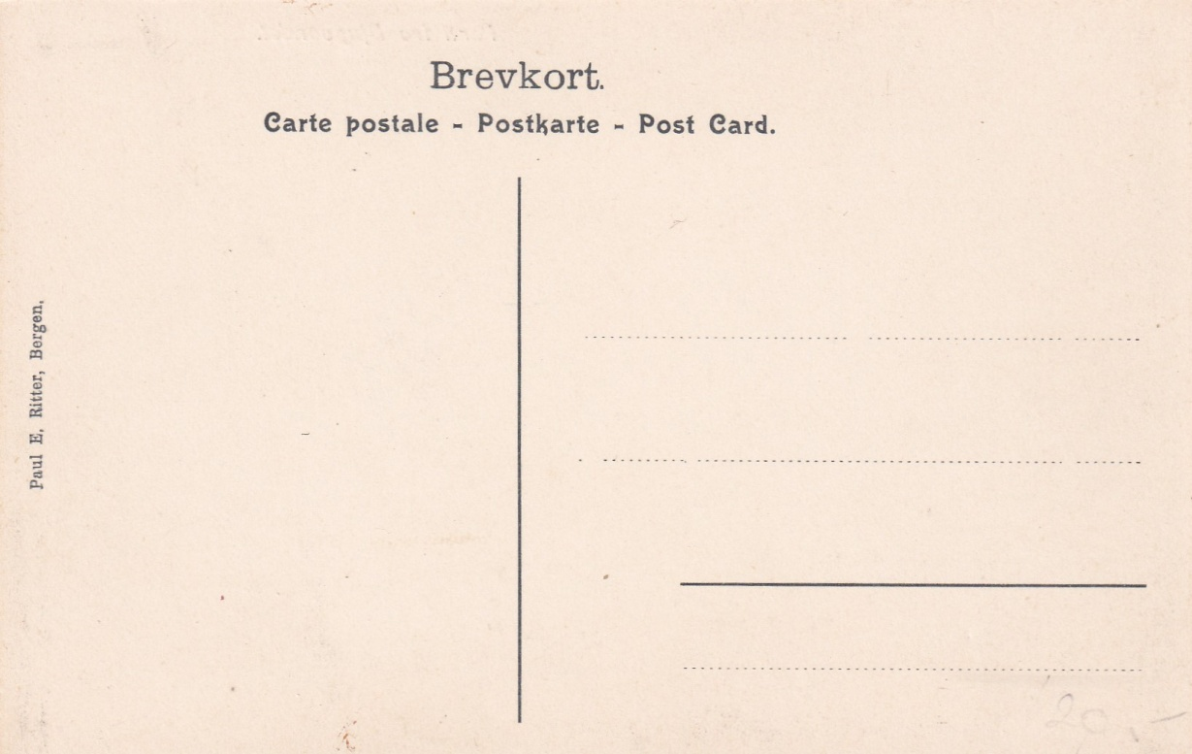
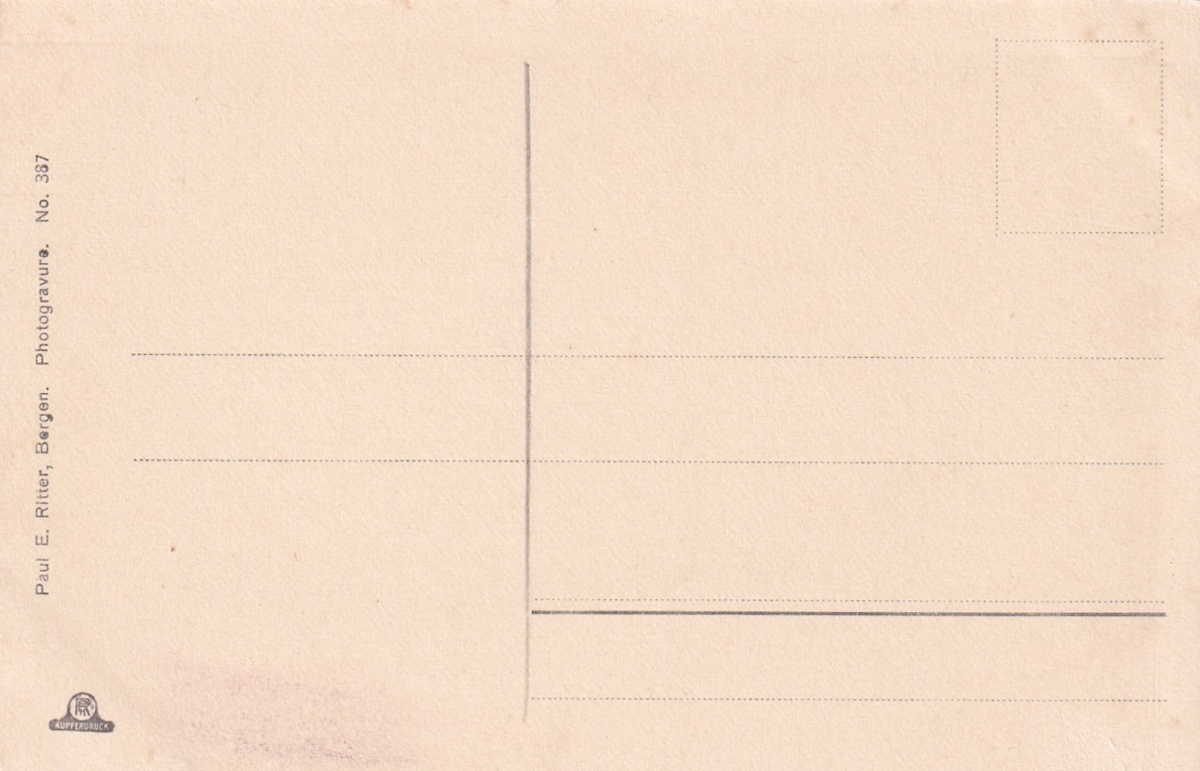
Type 1 d |  |  |  |  | Type 2 a

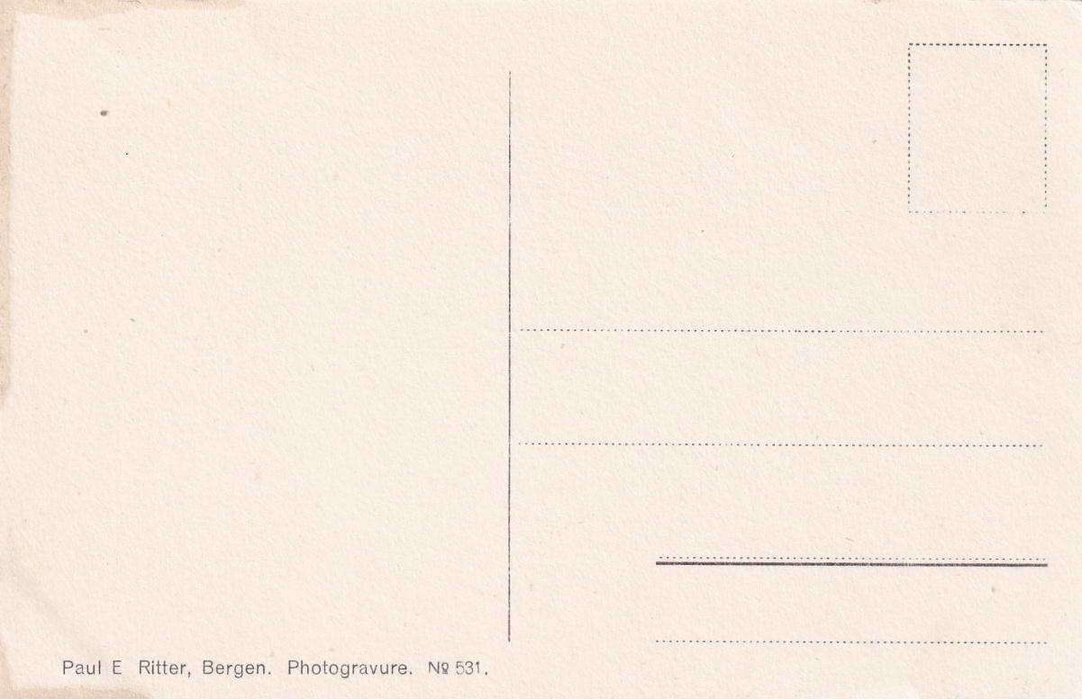
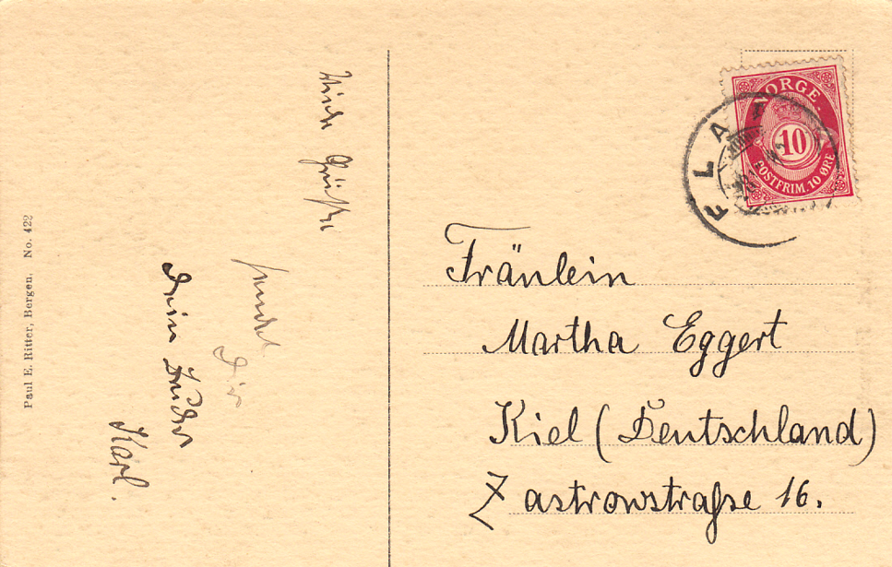
Type 2 b |  |  |  |  | Type 2 c bak

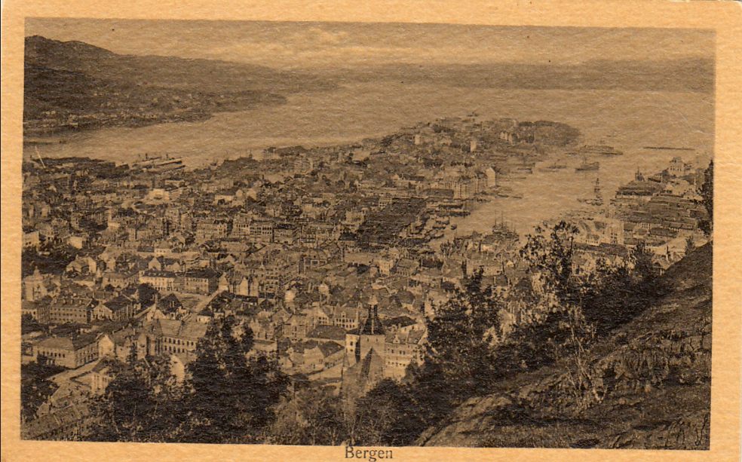
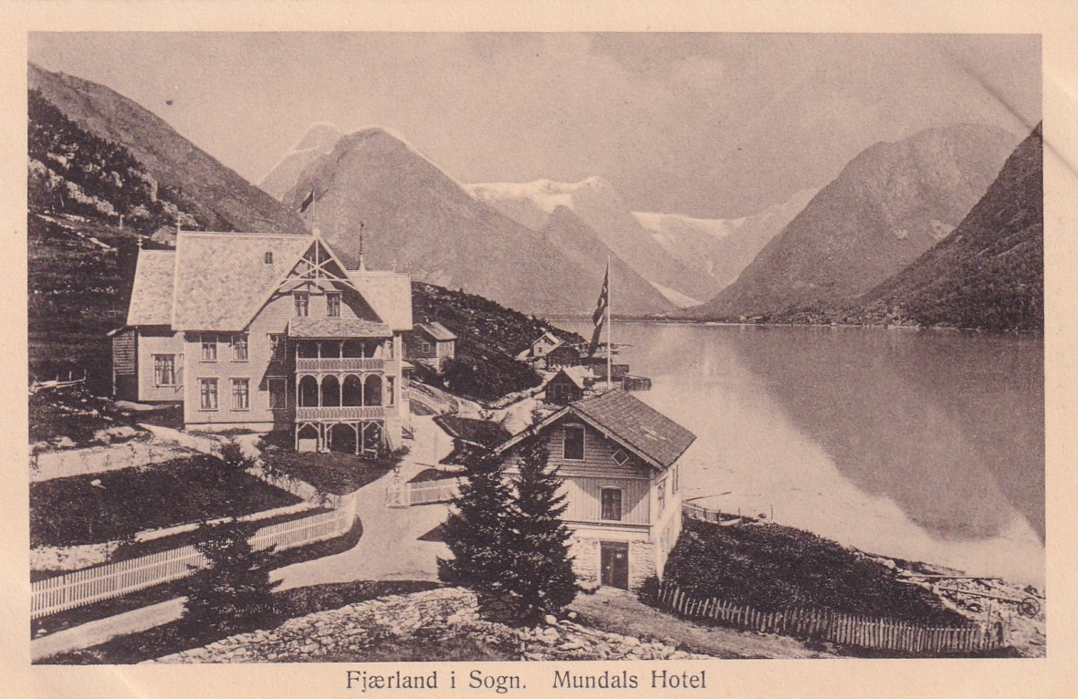
Type 2 c |  |  |  |  | Type 3

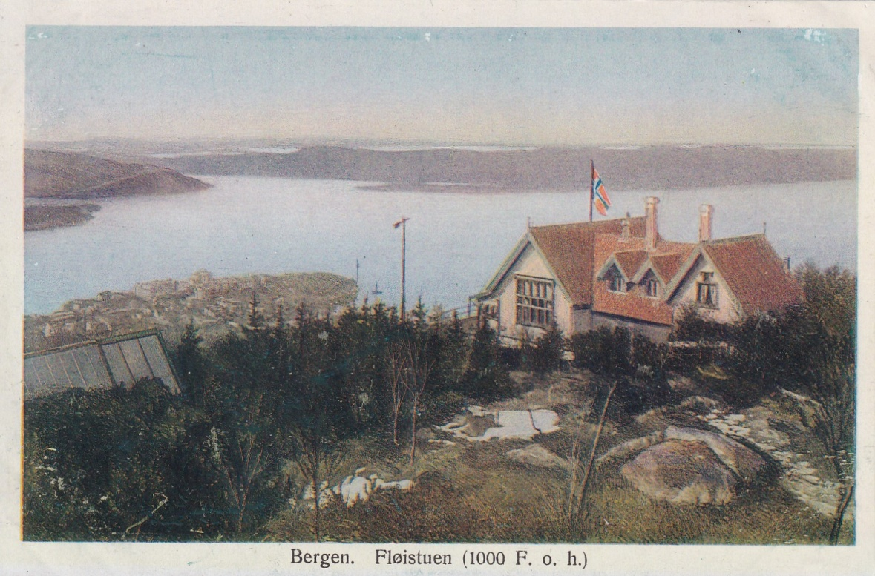
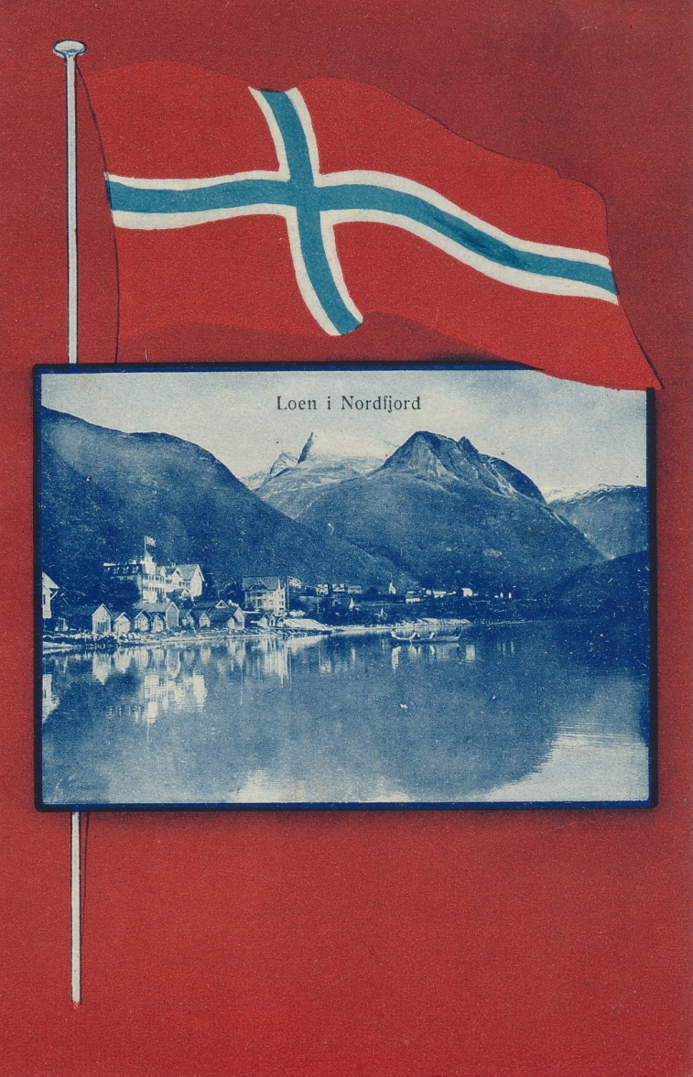
Type 4 |  |  |  |  | Type 5

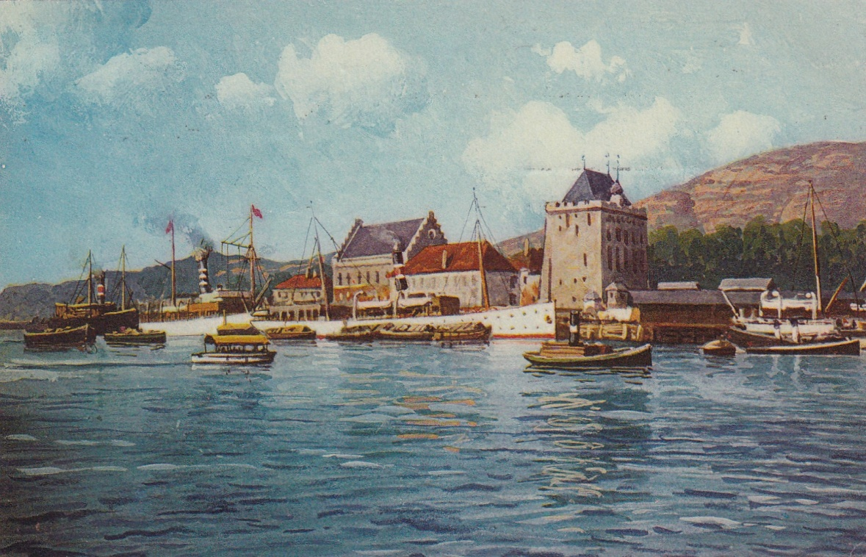
Type 6

Ritter uMarcus
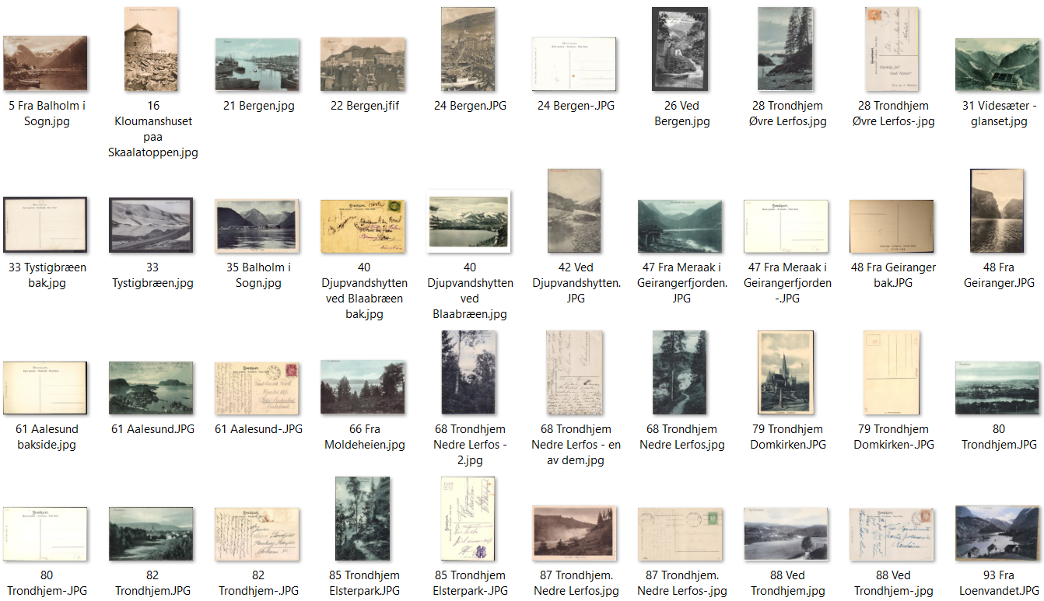
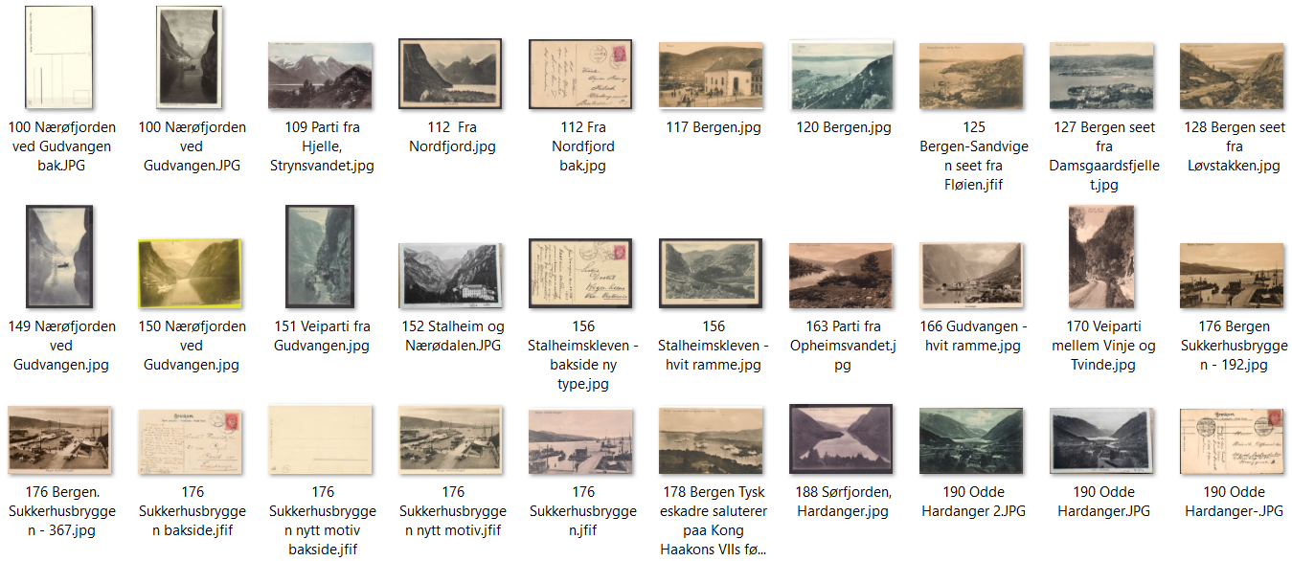
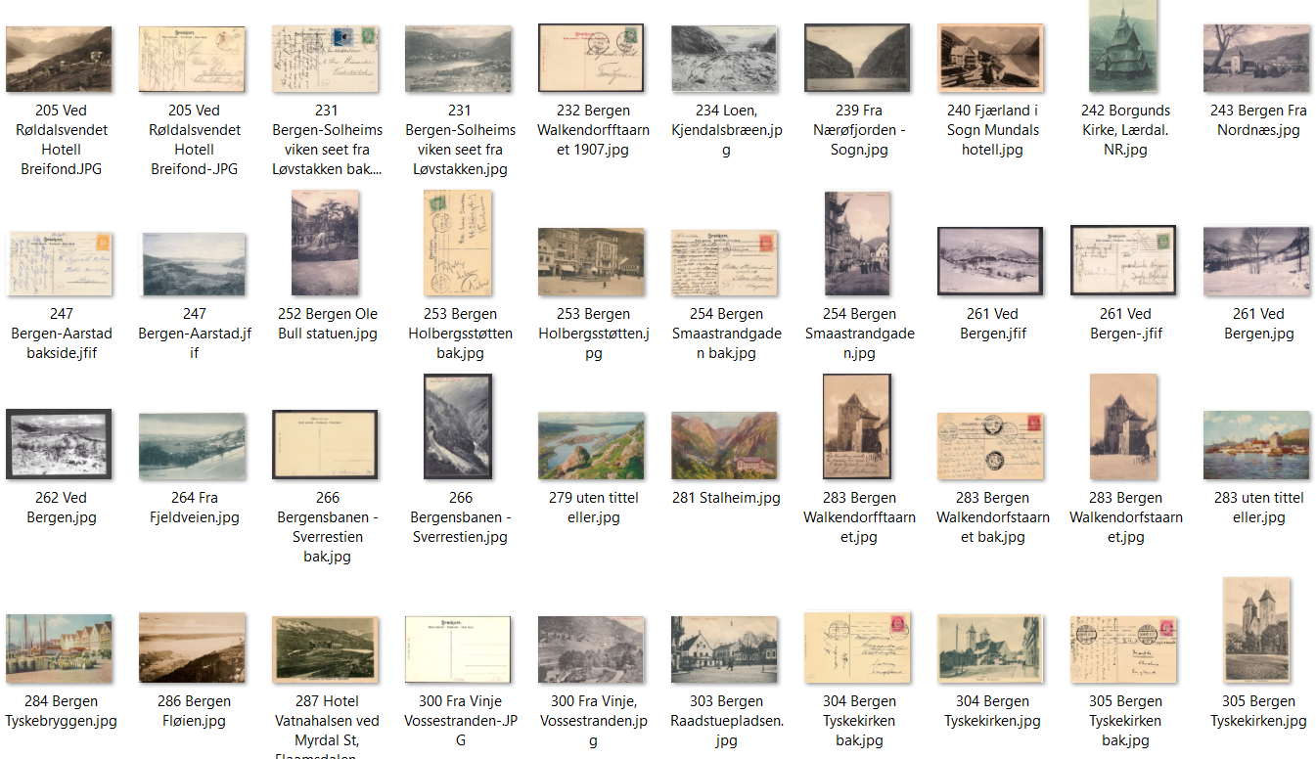
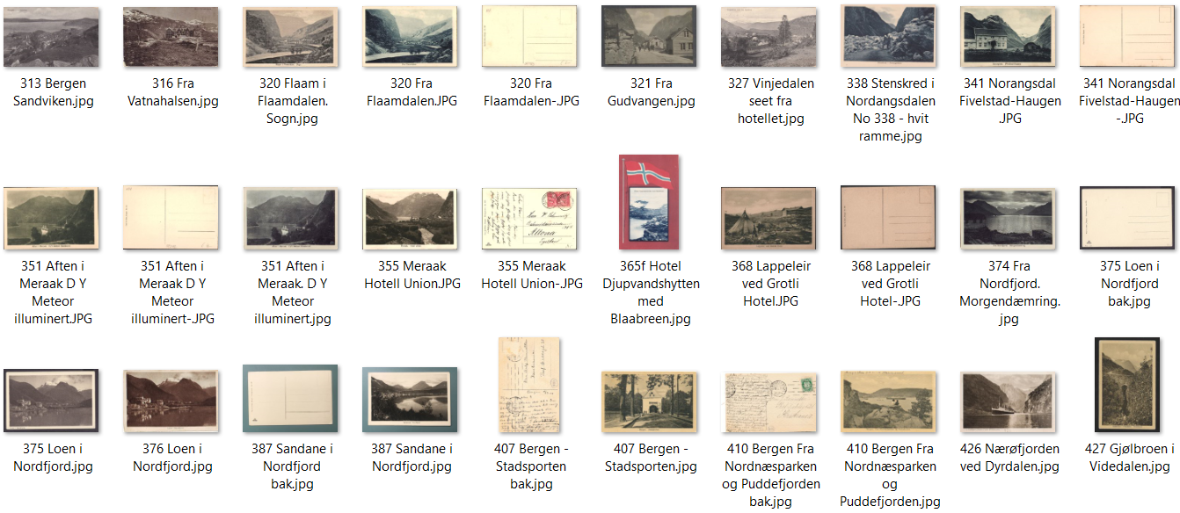
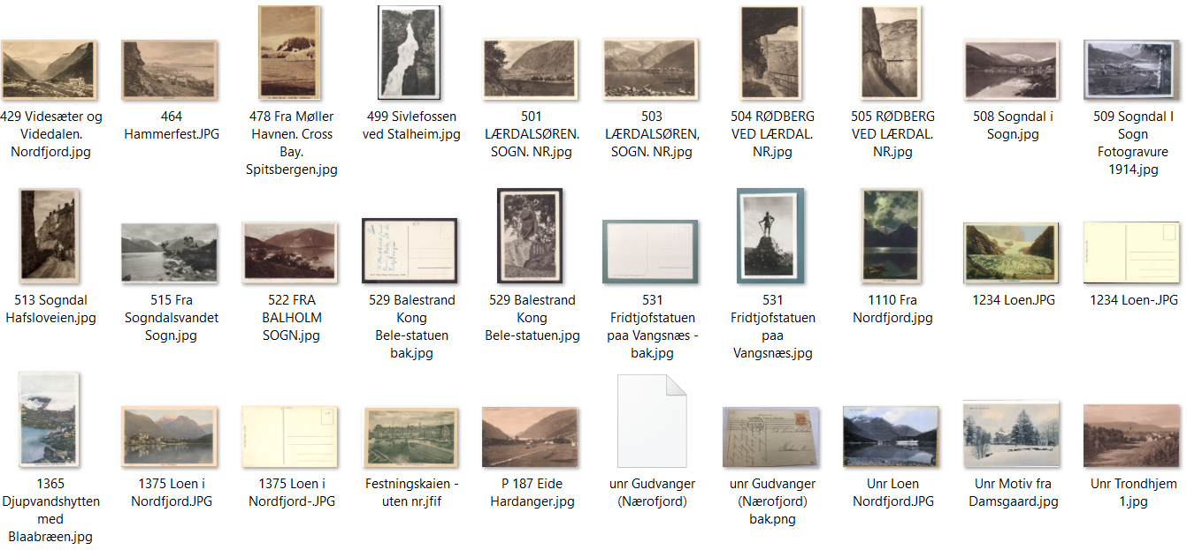
Ritter Illustrasjoner

Ritter Marcus
